Cover
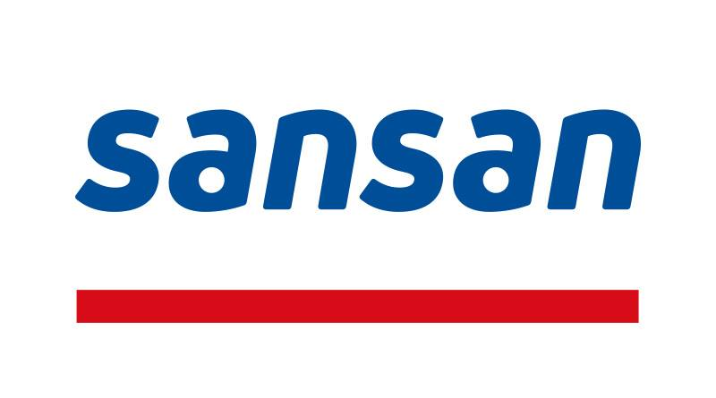

2021年5月期 通期決算補足資料
Supplemental Financial Data for FY2020 Q4

2021年7月14日
July 14, 2021
Sansan株式会社 / Sansan, Inc.

免責事項 / Disclaimer
本資料の作成に当たり、当社は当社が入手可能な情報の正確性や完全性に依拠し、前提としていますが、
その正確性あるいは完全性について、当社は何ら表明及び保証するものではありません。
In preparing these materials, Sansan,Inc. ("the Company") relies upon and assumes the accuracy and completeness of all available information.
However, the Company make no representations or warranties of any kind, express or implied, about the completeness and accuracy.

